Hoja1
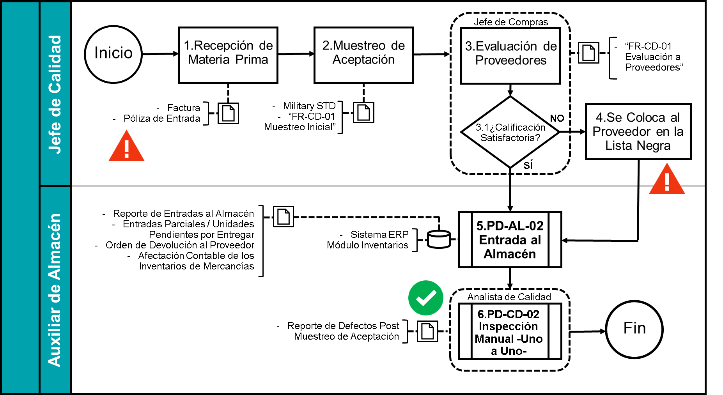
 |  | LUIMAY SERVICES |  |  |  |  |  | CLAVE
 |  | FORMATO DE OPERACIÓN |  |  |  |  |  | FR-MC-02
 |  | MATRIZ DE RIESGOS PARA LA EVALUACIÓN DE LOS PROCESOS AS IS |  |  |  |  |  | REVISIÓN
 |  |  |  |  |  |  |  | 00

Elaboró: | Miguel Luis Zamorano Padilla |  |  | Fecha: | 2025-11-09 | Observaciones: | Los tipos de controles más útiles resultaron ser los de sustitución
Clave del Proceso: | PD-CD-01 |  | Autorizó AS IS: |  | RICARDO G.

Actividad | Peligro |  | Riesgo |  | Control |  | Tipo de Control
1. Recepción de la Materia Prima. | La Póliza de Entrada de mercancías la realiza el Jefe de Calidad. |  | Que dicha póliza no cuadre con la realidad en Almacén |  | El Jefe de Almacén será el único con la autorización para elaborar la póliza. |  | Sustitución

2. Muestreo de Aceptación | La muestra puede no ser representativa |  | Se use mercancía de baja calidad en el proceso |  | PD-CD-02 Inspección Manual -Uno a Uno- |  | Eliminación

3. Evaluación de Proveedores | N/A |  | N/A |  | N/A |  | N/A
 |  |  |  |  |  |  |  |  | **Nota: Al momento de hacer este análisis resulta de suma importancia contar con el descriptivo de actividades.
4. Se Coloca al Proveedor en la Lista Negra | El Jefe de Compras coloca al proveedor sin otra autiorización |  | Que coloque en dicha lista a un proveedor de forma deliberada |  | La Gerencia Administrativa autorizará todas las actualizaciones de la lista |  | Contingente

5. PD-AL-02 Entrada al Almacén | N/A |  | N/A |  | N/A |  | N/A

6. PD-CD-02 Inspección Manual -Uno a Uno- | N/A |  | N/A |  | N/A |  | N/A

